在庫一覧
画面仕様書 |  |  | システム名称 |  |  | サブシステム名称 |  |  |  | クラス番号
 |  |  |  |  |  |  |  |  |  | 2B21KS
名称 | 在庫一覧初期画面 |  | 在庫管理システム |  |  | 在庫一覧管理システム |  |  |  | 氏名
 |  |  |  |  |  |  |  |  |  | 川戸 康暉
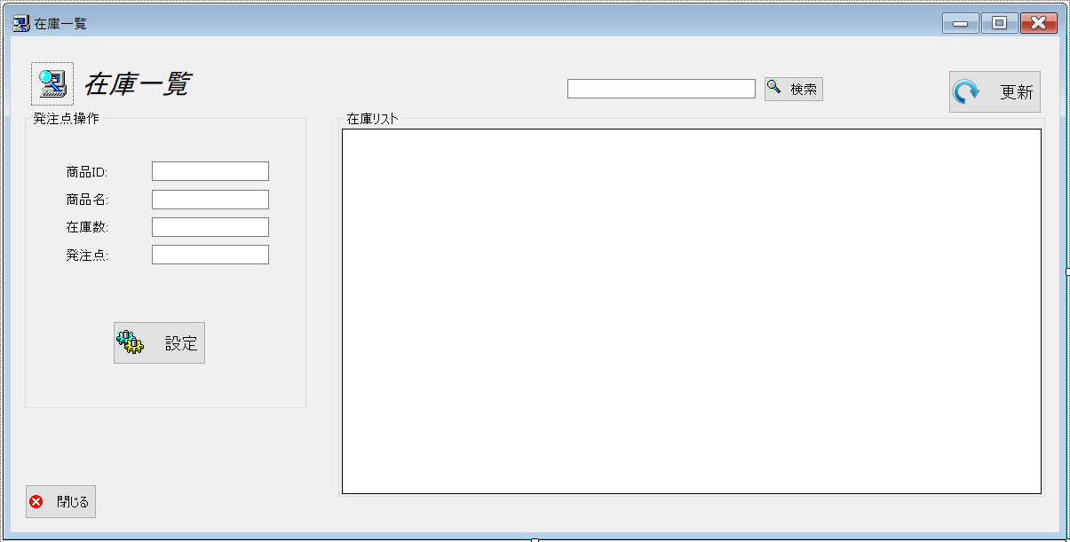
 |  |  |  |  |  |  | 画面詳細

 |  |  |  |  |  |  | フォーム名 |  | StockList.cs

 |  |  |  |  |  |  | 画面サイズ |  | 938, 493

 |  |  |  |  |  |  | 背景色 |  | 規定値

 |  |  |  |  |  |  | 文字種類 |  | MS ゴシック

 |  |  |  |  |  |  | 文字サイズ |  | 9

 |  |  |  |  |  |  | 文字色 |  | 黒

 | 名称 | 使用コントロール | Caption | 初期値 | 必須入力 | TAB順 | 桁制限 | その他
1 | pictureBox1 | pictureBox
2 | label1 | label | 在庫一覧
3 | groupBox1 | groupBox | 発注点操作
4 | label2 | label | 商品ID
5 | textbox1 | textbox |  |  | 〇 | ー
6 | label3 | label | 商品名
7 | textbox2 | textbox |  |  | 〇 | 1
8 | label4 | label | 在庫数
9 | textbox3 | textbox |  |  | 〇 | 2
10 | label5 | label | 発注点操作
11 | textbox4 | textbox |  |  | 〇 | 3
12 | buttonadd | button | 設定
13 | SearchTextbox | textbox |  |  |  | 4
14 | buttonSearch | button | 検索 |  |  | 5
15 | button2 | button | 更新 |  |  | 6
16 | groupBox2 | groupBox | 在庫リスト
17 | dataGridView1 | dataGridView |  |  |  | 7
18 | button1 | button | 閉じる |  |  | 8
19
20
21
22
23
24
25
26
27
28
29
30
31
32
33
34
35
36
37

